集計結果
DawnCenter |  | 後期 | アンケート集計

ご利用者アンケート集計結果について
☆アンケート回収期間 |  |  |  | 2022-12-01 | ～ | 2023-01-31
☆回収枚数 |  | 117部
① ご利用頻度
初めて | 年に数回 | 月１回 | 月に数回 | 年に20回以上
6 | 72 | 13 | 15 | 9
② ドーンセンターご利用のきっかけ
定期利用 | 過去利用あり | 知人の紹介 | 口コミ | SNS
64 | 52 | 5 | 2 | 0
ﾄﾞｰﾝｾﾝﾀｰHP | 大阪府HP | 青少年活動財団 HP | ドーン財団HP | 新聞・広告 | その他
12 | 1 | 0 | 1 | 0 | 2
③ ご利用された施設
ホール | パフォーマンス スペース | 会議室 | こどものへや | 地下NPO 協働フロア | 情報 ライブラリー
22 | 12 | 99 | 3 | 8 | 11
サポート カウンセリング ルーム | 女性のための コミュニティスペース | ライブラリー カフェ | 1Fロビー | 立体駐車場 | レストラン凛 | その他
2 | 2 | 4 | 7 | 8 | 14 | 4
④ ご利用された内容
会議・会合 | オンライン会議 | 催物に参加 | 任意の集まり | こどもの部屋 | 印刷機等
71 | 9 | 13 | 14 | 2 | 7
情報 ライブラリー | コンシェルジュ サービス | １０代中高生の ためのスペース | ライブラリー カフェ | 相談 | その他
9 | 0 | 1 | 4 | 1 | 21
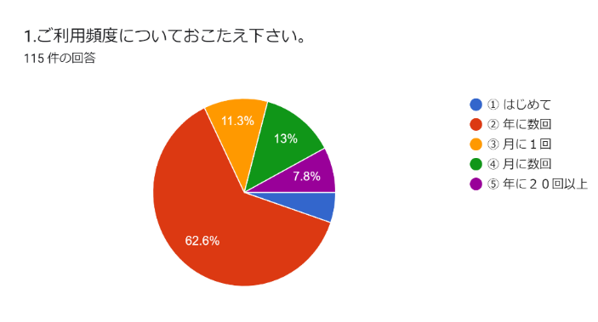
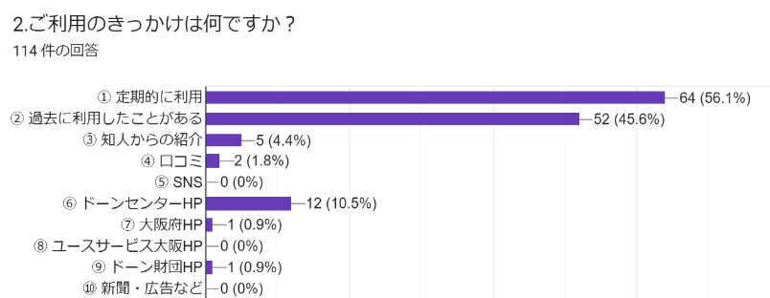

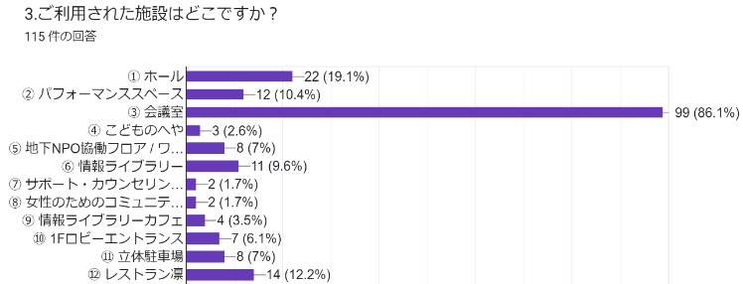
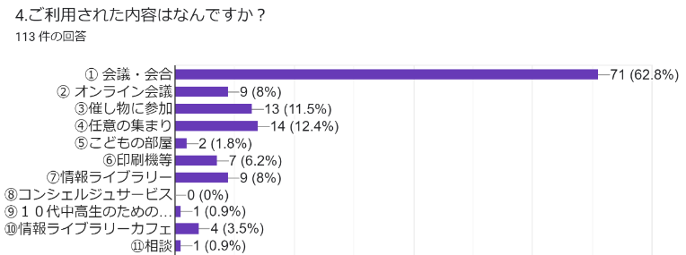

⑤ 施設サービスの満足度
 | 満足 | 少し満足 | 普通 | 少し不満 | 不満
ホール | 32 | 9 | 11 | 1 | 0
パフォーマンス スペース | 20 | 4 | 16 | 1 | 1
会議室 | 76 | 12 | 16 | 0 | 0
無料Wi-Fiの つながり度 | 33 | 8 | 16 | 6 | 1
受付対応 | 63 | 13 | 14 | 0 | 0
利用時間 | 54 | 18 | 17 | 2 | 2

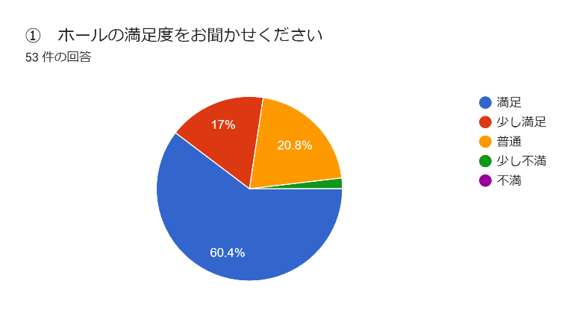
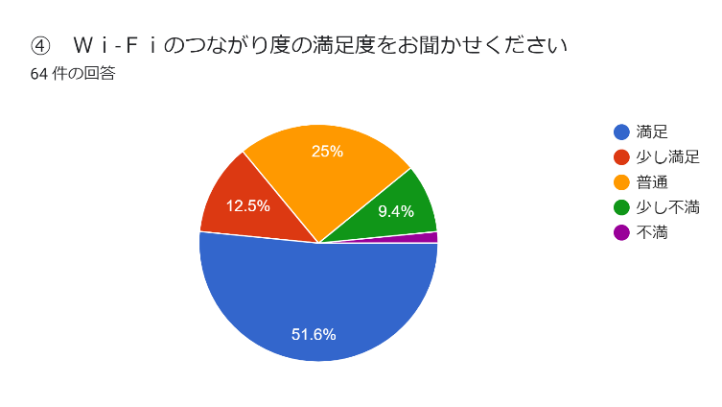

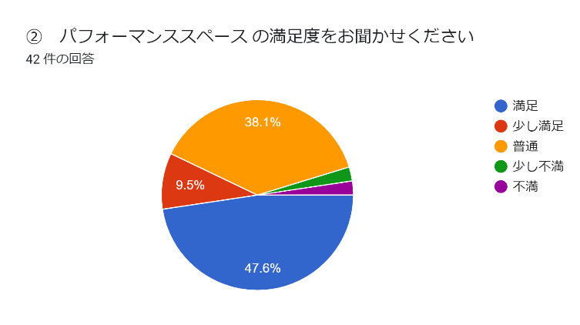
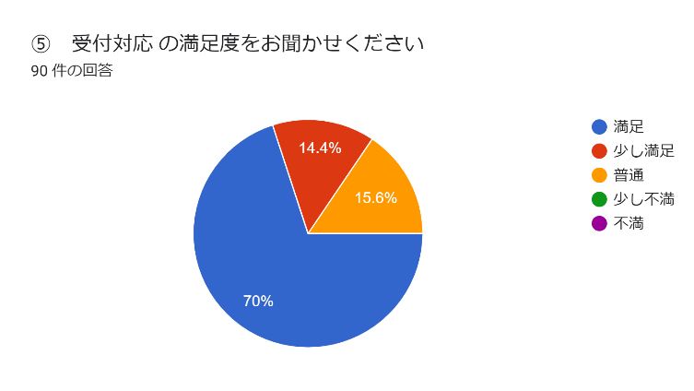

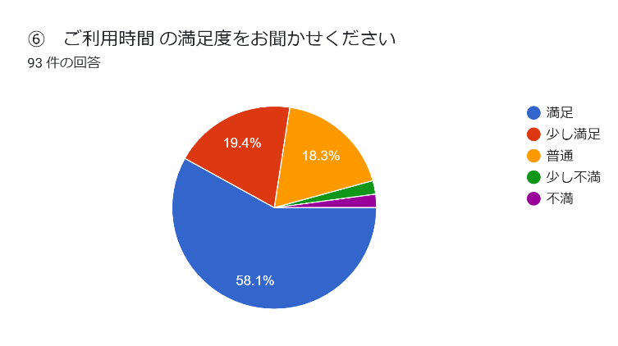

⑥ 所属する団体
登録団体 | 男女共同参画推進関連のNPO団体 | 青少年健全育成関連のNPO団体 | その他NPO団体 | 会社・法人関係
45 | 6 | 2 | 12 | 25
国・地方公共団体等 | 文化芸術活動団体 | 任意団体 | 個人 | その他
4 | 9 | 21 | 9 | 3

⑦ 施設を借りる上で重要なこと
利用料金 | 立地・ｱｸｾｽ | 収容人数 | 日時 | サービス | WEB環境 | その他
96 | 96 | 62 | 42 | 23 | 26 | 5

⑧ ドーンセンターを次回も利用しようと思いますか
思う | 思わない | わからない
114 | 0 | 1

⑨ ドーンセンターの総合満足度
満足 | 少し満足 | 普通 | 少し不満 | 不満
73 | 27 | 7 | 2 | 0

⑬ 年齢
10代 | 20代 | 30代 | 40代 | 50代 | 60代 | 70代以上
1 | 6 | 4 | 17 | 22 | 30 | 30

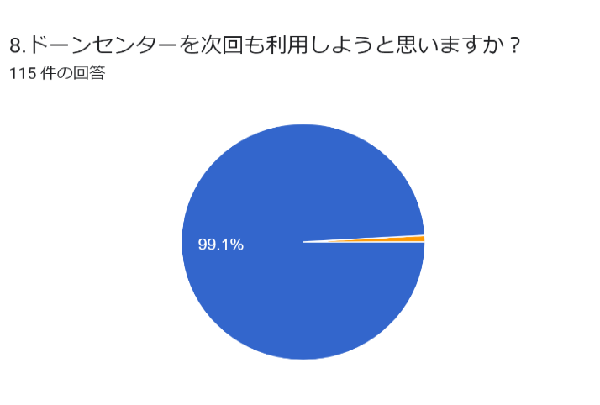
思う
（１１４件）
わからない
（１件）
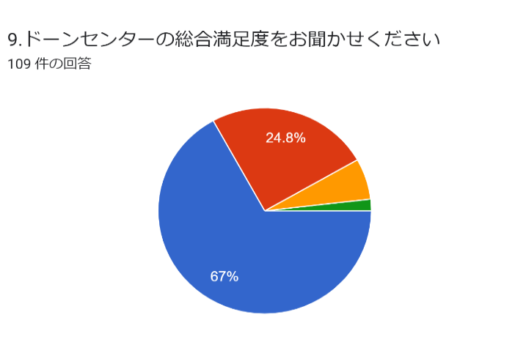
満足
（73件）
少し満足
（27件）
普通
（7件）
少し不満
（2件）

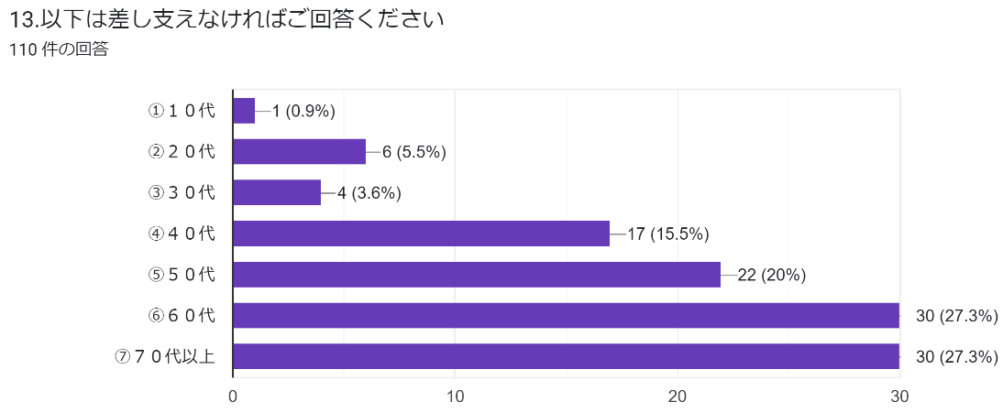
13.年齢を差し支えなければご回答ください。
１１０件の回答

